Biodance
BIODANCE PRICE LIST
IMAGE | BARCODE | PRODUCT NAME (KR) | PRODUCT NAME (EN) | VOL. | EXP. | MSRP | SUPPLY PRICE (-VAT) | Q'ty | PRODUCT WEIGHT(g) | OUT BOX WEIGHT(Kg)
 | 8809937360445 | [바이오던스] 퍼스트 시너지 토너 150ml | [Biodance] First Synergy Toner 150ml | 150ml | 36months | KRW 28,000 | KRW 13,350 | 70 | 202 | 14.14
 | 8809937360230 | [바이오던스] 스킨 리파이닝 마일드 파하 토너 150ml | [Biodance] Skin Refining Mild PHA Toner 150ml | 150ml | 36months | KRW 24,000 | KRW 12,250 | 70 | 202 | 14.14
 | 8809937360483 | [바이오던스] 마이크로 듀얼 세럼 토너 150ml | [Biodance] Micro Dual Serum Toner 150ml | 150ml | 36months | KRW 24,000 | KRW 12,250 | 70 | 202 | 14.14
 | 8809937360346 | [바이오던스] 하이드로 세라놀 앰플 50ml | [Biodance] Hydro Cera-nol Ampoule 50ml | 50ml | 30months | KRW 56,000 | KRW 20,760 | 50 | 110 | 5.50
 | 8809937360322 | [바이오던스] 포어 타이트닝 콜라겐 앰플 50ml | [Biodance] Pore Tightening Collagen Ampoule 50ml | 50ml | 36months | KRW 58,000 | KRW 20,780 | 50 | 110 | 5.50
 | 8809937360360 | [바이오던스] 인텐시브 화이트닝 앰플 50ml | [Biodance] Intensive Whitening Ampoule 50ml | 50ml | 30months | KRW 52,000 | KRW 20,720 | 50 | 110 | 5.50
 | 8809937360384 | [바이오던스] 스킨 글로우 바이탈 앰플 50ml | [Biodance] Skin Glow Vital Ampoule 50ml | 50ml | 30months | KRW 56,000 | KRW 20,760 | 50 | 110 | 5.50
 | 8809937360650 | [바이오던스] 스킨 글로우 에센스 크림 50ml | [Biodance] Skin-Glow Essence Cream 50ml | 50ml | 36months | KRW 48,000 | KRW 20,670 | 80 | 138 | 11.50
 | 8809937360247 | [바이오던스] 포어 타이트닝 콜라겐 크림 50ml | [Biodance] Pore Tightening Collagen Cream 50ml | 50ml | 36months | KRW 53,000 | KRW 22,420 | 80 | 138 | 11.50
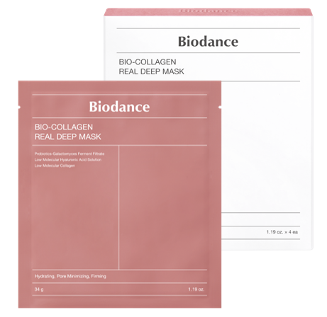 | 8809937360858 | [바이오던스] 바이오 콜라겐 리얼 딥 마스크 1Box (34g*4ea)_KR | [Biodance] Bio Collagen-Real Deep Mask 1Box (34g*4ea)_KR | 1Box (34g*4ea) | 36months | KRW 20,000 | KRW 12,100 | 60 | 228 | 14.50
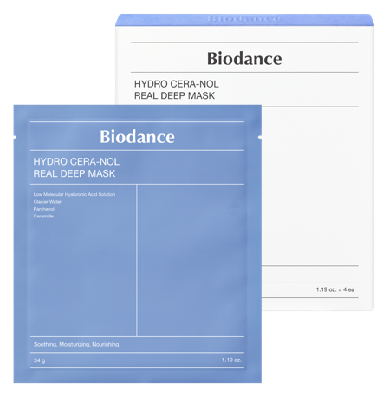 | 8809937360612 | [바이오던스] 하이드로 세라놀 리얼 딥 마스크 1Box (34g*4ea)_KR | [Biodance] Hydro Cera-nol Real Deep Mask 1Box (34g*4ea)_KR | 1Box (34g*4ea) | 36months | KRW 20,000 | KRW 12,100 | 60 | 228 | 14.50
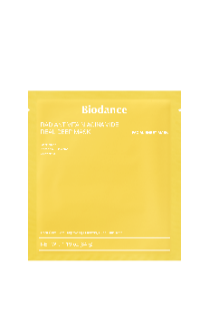 | 8809937361466 | [바이오던스] 레디언트 비타 나이아신아마이드 리얼 딥 마스크 1Box (34g*4ea) | [Biodance] Radiant Vita Niacinamide Real Deep Mask 1Box (34g*4ea) | 1Box (34g*4ea) | 36months | KRW 20,000 | KRW 12,100 | 60 | 228 | 14.50
 | 8809937361480 | [바이오던스] 리프레싱 씨 켈프 리얼 딥 마스크 1Box (34g*4ea) | [Biodance] Refreshing Sea Kelp Real Deep Mask 1Box (34g*4ea) | 1Box (34g*4ea) | 36months | KRW 20,000 | KRW 12,100 | 60 | 228 | 14.50
 | 8809937360674 | [바이오던스] 스킨 배리어 선 세이프 30ml | [Biodance] Skin Barrier Sun Safe 30ml | 30ml | 30months | KRW 22,000 | KRW 11,060 | 100 | 45 | 5.55
 | 8809937360681 | [바이오던스] 스킨 글로우 톤업 부스터 30ml | [Biodance] Skin Glow Tone Up Booster 30ml | 30ml | 36months | KRW 37,000 | KRW 16,840 | 144 | 45 | 6.57
 | 8809937360698 | [바이오던스] 스킨 올데이 커버 밤 30ml | [Biodance] Skin All-day Cover Balm 30ml | 30ml | 36months | KRW 45,000 | KRW 19,790 | 144 | 45 | 6.57
 | 8809937360407 | [바이오던스] 래디언트 퓨어 에센스 쿠션 21N (14g*1ea) | [Biodance] Radiant Pure Essence Cushion 21N (14g*1ea) | 14g | 36months | KRW 46,000 | KRW 19,590 | 105 | 55 | 11.00
 | 8809937360414 | [바이오던스] 래디언트 퓨어 에센스 쿠션 23N (14g*1ea) | [Biodance] Radiant Pure Essence Cushion 23N (14g*1ea) | 14g | 36months | KRW 46,000 | KRW 19,590 | 105 | 55 | 11.00
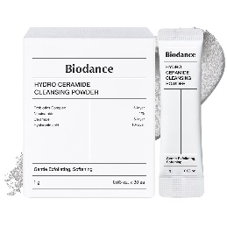 | 8809937361015 | [바이오던스] 하이드로 세라마이드 클렌징 파우더 1g*30ea | [Biodance] Hydro Ceramide Cleansing Powder 1g*30ea | 1g*30ea | 36months | KRW 32,000 | KRW 16,050 | 30 | 72 | 2.61
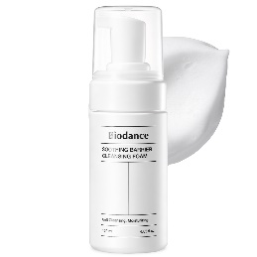 | 8809937361008 | [바이오던스] 수딩 베리어 클렌징 폼 120ml | [Biodance] Soothing Barrier Cleansing Foam 120ml | 120ml | 36months | KRW 28,000 | KRW 13,350 | 54 | 191 | 10.76
 | 8809937361572 | [바이오던스] 콜라겐 팩 투 폼 클렌저 150ml | [Biodance] Collagen Mask To Foam Cleanser 150ml | 150ml | 30months | KRW 22,000 | KRW 11,380 | 49 | - | -
 | 8809891183807 | [바이오던스] 콜라겐 클렌징 오일 200ml | [Biodance] Collagen Cleansing Oil 200ml | 200ml | 36months | KRW 24,000 | KRW 14,050 | 35 | - | -
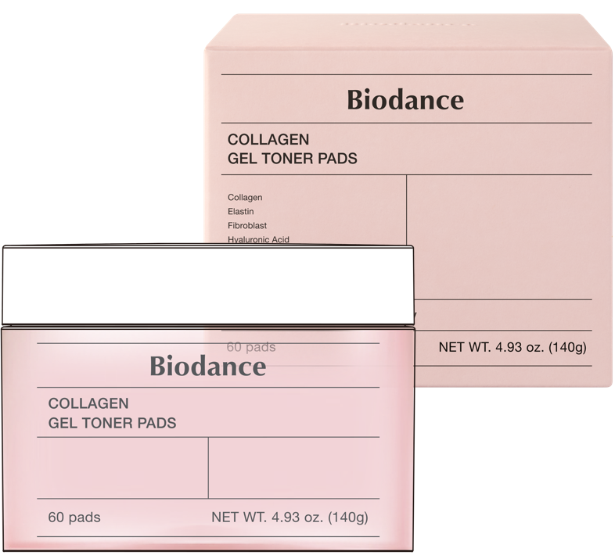 | 8809937361190 | [바이오던스] 콜라겐 겔 토너 패드 60Pads | [Biodance] Collagen Gel Toner Pads 60Pads | 60pads / 140g | 30months | KRW 26,000 | KRW 14,350 | 24 | 291 | 7.82
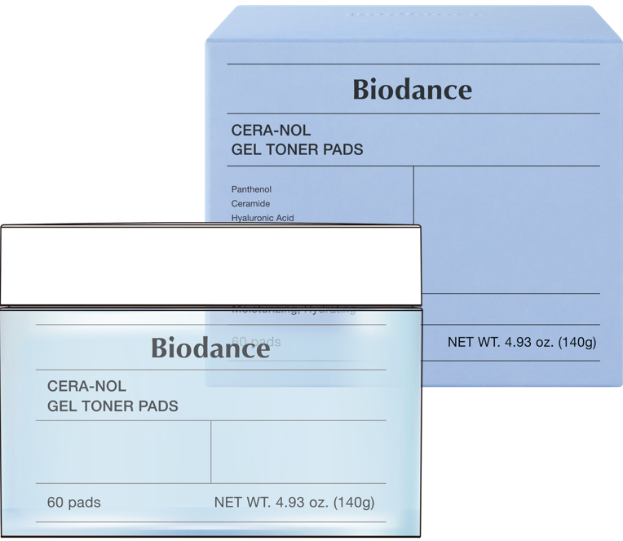 | 8809937361206 | [바이오던스] 세라놀 겔 토너 패드 60Pads | [Biodance] Cera-nol Gel Toner Pads 60Pads | 60pads / 140g | 30months | KRW 26,000 | KRW 14,350 | 24 | 291 | 7.82
 | 8809891183685 | [바이오던스] 비타 나이아신아마이드 겔 토너 패드 60Pads | [Biodance] Vita Niacinamide Gel Toner Pads 60Pads | 60pads / 140g | 30months | KRW 26,000 | KRW 14,350 | 24 | 291 | 7.82
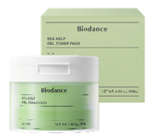 | 8809891183678 | [바이오던스] 씨켈프 겔 토너 패드 60Pads | [Biodance] Sea Kelp Gel Toner Pads 60Pads | 60pads / 140g | 30months | KRW 26,000 | KRW 14,350 | 24 | 291 | 7.82

